Stückliste
Objekt | Bauteilnummer | Miniaturansicht | Stücklistenstruktur | Einheitenmenge | ANZAHL | Bestandsnummer | Beschreibung | REV.
1 | Profil_5_40x40_2500 |  | Normal | Jede | 7 |  | STEP AP214 | NONE
2 | Profil_5_20x20_1500 |  | Normal | Jede | 29 |  | STEP AP214 | NONE
3 | Winkelsatz_20x20_einfach | 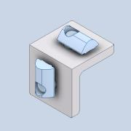 | Normal | Jede | 68
4 | Profil_5_20x20_500 | 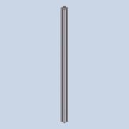 | Normal | Jede | 34 |  | STEP AP214 | NONE
5 | item_0043784_Klemmwinkel 5_1 | 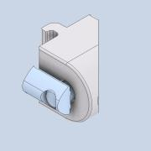 | Normal | Jede | 56 |  | PART-item_0043784_Klemmwinkel 5_1-DESC | NONE
6 | item_0037001_Nutenstein 5 St M5_1 | 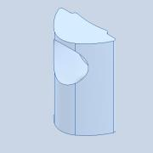 | Normal | Jede | 384 |  | PART-item_0037001_Nutenstein 5 St M5_1-DESC | NONE
7 | Verbinder_45deg | 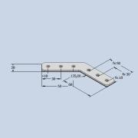 | Normal | Jede | 64
8 | ISO 7380-1 - M5 x 8 | 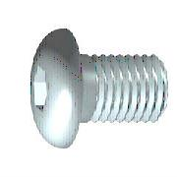 | Gekauft | Jede | 384 |  | Innensechskant-Rundkopfschraube - Produktklasse A
9 | Profil_5_20x20_2000 |  | Normal | Jede | 2 |  | STEP AP214 | NONE
10 | Profil_5_20x20_460 | 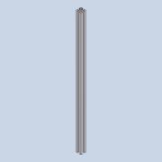 | Normal | Jede | 1 |  | STEP AP214 | NONE
11 | Zentrierplattensatz_5 | 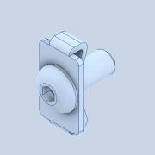 | Normal | Jede | 2 |  | STEP AP214

